GRAFIEK 1
Grafiek 1. Derde generatie (tot 50 jaar) naar leeftijd en achtergrond ouders 1) , 1 januari 2016
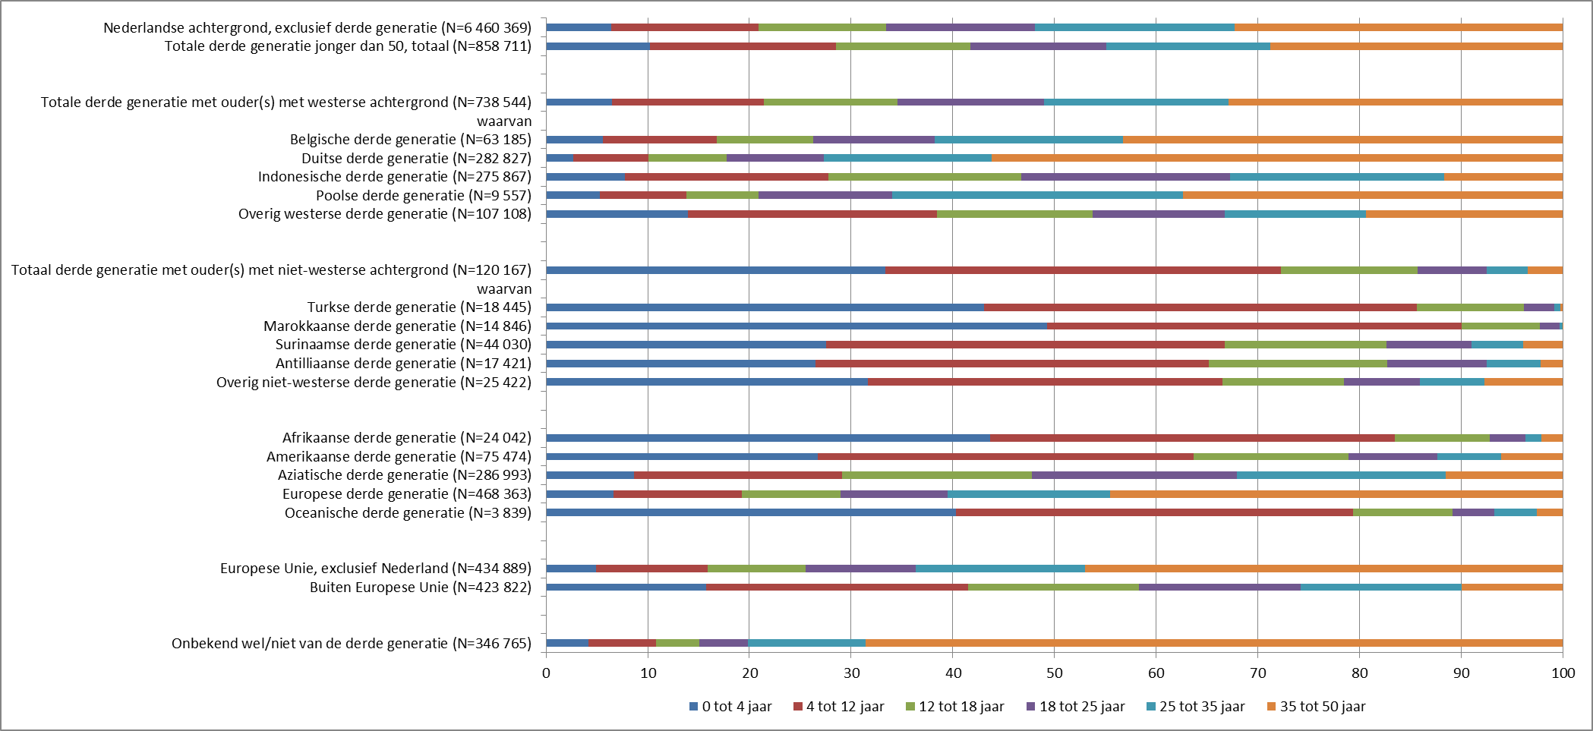
%

1) Bij de bepaling van de achtergrond wordt uitgegaan van de herkomst van de moeder, tenzij die onbekend is of Nederland, dan wordt uitgegaan van de herkomst van de vader.

 |  | 0 tot 4 jaar | 4 tot 12 jaar | 12 tot 18 jaar | 18 tot 25 jaar | 25 tot 35 jaar | 35 tot 50 jaar | totaal
 | Nederlandse achtergrond, exclusief derde generatie (N=6 460 369) | 6.4 | 14.5 | 12.6 | 14.6 | 19.7 | 32.2 | 100

 | Totale derde generatie jonger dan 50, totaal (N=858 711) | 10.2 | 18.3 | 13.2 | 13.3 | 16.2 | 28.7 | 100

 | Totaal derde generatie met ouder(s) met westerse achtergrond (N=738 544) | 6.5 | 14.9 | 13.1 | 14.4 | 18.2 | 32.8 | 100
 | waarvan
 | Belgische derde generatie (N=63 185) | 5.6 | 11.2 | 9.5 | 11.9 | 18.6 | 43.2 | 100
 | Duitse derde generatie (N=282 827) | 2.7 | 7.4 | 7.7 | 9.5 | 16.5 | 56.2 | 100
 | Indonesische derde generatie (N=275 867) | 7.8 | 20.0 | 18.9 | 20.6 | 21.1 | 11.6 | 100
 | Poolse derde generatie (N=9 557) | 5.3 | 8.5 | 7.1 | 13.1 | 28.6 | 37.3 | 100
 | Overig westerse derde generatie (N=107 108) | 13.9 | 24.6 | 15.3 | 13.0 | 13.9 | 19.4 | 100

 | Totaal derde generatie met ouder(s) met niet-westerse achtergrond (N=120 167) | 33.3 | 38.9 | 13.5 | 6.7 | 4.1 | 3.4 | 100
 | waarvan
 | Turkse derde generatie (N=18 445) | 43.1 | 42.6 | 10.5 | 3.0 | 0.6 | 0.2 | 100
 | Marokkaanse derde generatie (N=14 846) | 49.3 | 40.7 | 7.7 | 1.9 | 0.3 | 0.0 | 100
 | Surinaamse derde generatie (N=44 030) | 27.6 | 39.2 | 15.9 | 8.4 | 5.0 | 3.9 | 100
 | Antilliaanse derde generatie (N=17 421) | 26.5 | 38.7 | 17.5 | 9.8 | 5.3 | 2.2 | 100
 | Overig niet-westerse derde generatie (N=25 425) | 31.6 | 34.9 | 11.9 | 7.4 | 6.3 | 7.7 | 100

 | Afrikaanse derde generatie (N=24 042) | 43.7 | 39.8 | 9.3 | 3.5 | 1.6 | 2.1 | 100
 | Amerikaanse derde generatie (N=75 474) | 26.8 | 36.9 | 15.2 | 8.7 | 6.3 | 6.0 | 100
 | Aziatische derde generatie (N=286 993) | 8.6 | 20.5 | 18.7 | 20.1 | 20.5 | 11.5 | 100
 | Europese derde generatie (N=468 363) | 6.6 | 12.6 | 9.7 | 10.5 | 16.0 | 44.5 | 100
 | Oceanische derde generatie (N=3 839) | 40.3 | 39.0 | 9.8 | 4.1 | 4.1 | 2.6 | 100

 | Europese Unie, exclusief Nederland (N=434 889) | 4.9 | 11.0 | 9.6 | 10.8 | 16.6 | 47.0 | 100
 | Buiten Europese Unie (N=423 822) | 15.8 | 25.7 | 16.8 | 15.9 | 15.8 | 10.0 | 100

 | Onbekend wel/niet van de derde generatie (N=346 765) | 4.2 | 6.6 | 4.2 | 4.8 | 11.5 | 68.6 | 100

GRAFIEK 2a
Grafiek 2a. Derde generatie tot 50 jaar met een bekende achtergrond, naar leeftijd en achtergrond ouders 1) , 1 januari 2016

 | % | 0 tot 4 jaar | 4 tot 12 jaar | 12 tot 18 jaar | 18 tot 25 jaar | 25 tot 35 jaar | 35 tot 50 jaar
Totaal westerse landen (exclusief Nederland) |  | 54.5 | 70.2 | 85.7 | 92.9 | 96.5 | 98.3
Totaal niet-westerse landen |  | 45.5 | 29.8 | 14.3 | 7.1 | 3.5 | 1.7
Totaal |  | 100.0 | 100.0 | 100.0 | 100.0 | 100.0 | 100.0

%

1) De achtergrond van de moeder is bepalend, tenzij zij een Nederlandse of onbekende achtergrond heeft. Dan wordt uitgegaan van de achtergrond van de vader.
NB. Zie tabel 1 op het tweede tabblad voor de aantallen.

GRAFIEK 2b
Grafiek 2b. Derde generatie tot 50 jaar met een bekende achtergrond, naar leeftijd en achtergrond ouders 1) , 1 januari 2016

 | % | 0 tot 4 jaar | 4 tot 12 jaar | 12 tot 18 jaar | 18 tot 25 jaar | 25 tot 35 jaar | 35 tot 50 jaar
België |  | 4.0 | 4.5 | 5.3 | 6.6 | 8.4 | 11.1
Duitsland |  | 8.6 | 13.3 | 19.2 | 23.5 | 33.6 | 64.4
Indonesië |  | 24.3 | 35.1 | 46.1 | 49.6 | 41.8 | 13.0
Polen |  | 0.6 | 0.5 | 0.6 | 1.1 | 2.0 | 1.4
Overige westerse landen |  | 16.9 | 16.7 | 14.5 | 12.1 | 10.7 | 8.4
Turkije |  | 9.0 | 5.0 | 1.7 | 0.5 | 0.1 | 0.0
Marokko |  | 8.3 | 3.9 | 1.0 | 0.2 | 0.0 | 0.0
Suriname |  | 13.8 | 11.0 | 6.2 | 3.2 | 1.6 | 0.7
(Voormalige) Nederlandse Antillen en Aruba |  | 5.2 | 4.3 | 2.7 | 1.5 | 0.7 | 0.2
Overige niet-westerse landen |  | 9.1 | 5.7 | 2.7 | 1.6 | 1.2 | 0.8
Totaal |  | 100.0 | 100.0 | 100.0 | 100.0 | 100.0 | 100.0

%

1) De achtergrond van de moeder is bepalend, tenzij zij een Nederlandse of onbekende achtergrond heeft. Dan wordt uitgegaan van de achtergrond van de vader.
NB. Zie tabel 1 op het tweede tabblad voor de aantallen.

GRAFIEK 2c
Grafiek 2c. Derde generatie tot 50 jaar met een bekende achtergrond, naar leeftijd en achtergrond ouders 1) , 1 januari 2016

 | % | 0 tot 4 jaar | 4 tot 12 jaar | 12 tot 18 jaar | 18 tot 25 jaar | 25 tot 35 jaar | 35 tot 50 jaar
Afrika |  | 11.9 | 6.1 | 2.0 | 0.7 | 0.3 | 0.2
Amerika |  | 23.0 | 17.8 | 10.2 | 5.7 | 3.4 | 1.9
Azië |  | 28.1 | 37.5 | 47.3 | 50.4 | 42.4 | 13.4
Europa (exclusief Nederland) |  | 35.2 | 37.7 | 40.2 | 43.0 | 53.8 | 84.5
Oceanië |  | 1.8 | 1.0 | 0.3 | 0.1 | 0.1 | 0.0
Totaal |  | 100.0 | 100.0 | 100.0 | 100.0 | 100.0 | 100.0

%

1) De achtergrond van de moeder is bepalend, tenzij zij een Nederlandse of onbekende achtergrond heeft. Dan wordt uitgegaan van de achtergrond van de vader.
NB. Zie tabel 1 op het tweede tabblad voor de aantallen.

%

GRAFIEK 2d
Grafiek 2d. Derde generatie tot 50 jaar met een bekende achtergrond, naar leeftijd en achtergrond ouders 1) , 1 januari 2016

 | % | 0 tot 4 jaar | 4 tot 12 jaar | 12 tot 18 jaar | 18 tot 25 jaar | 25 tot 35 jaar | 35 tot 50 jaar
Europese Unie (exclusief Nederland) |  | 24.1 | 30.5 | 37.0 | 41.2 | 51.9 | 82.9
Buiten Europese Unie |  | 75.9 | 69.5 | 63.0 | 58.8 | 48.1 | 17.1
Totaal |  | 100.0 | 100.0 | 100.0 | 100.0 | 100.0 | 100.0
%

1) De achtergrond van de moeder is bepalend, tenzij zij een Nederlandse of onbekende achtergrond heeft. Dan wordt uitgegaan van de achtergrond van de vader.
NB. Zie tabel 1 op het tweede tabblad voor de aantallen.

